処理概要
テレフォンレポートシステム |  |  |  |  |  | 処理ID |  | 0 |  |  |  | 作成者 | 李梁 | 作成日 | 2014-07-17
２．処理概要 |  |  |  |  |  | 処理名称 |  | テレフォンレポート一覧 |  |  |  | 査閲者 | 韓 | 査閲日 | 2014-07-17
 |  |  |  |  |  |  |  |  |  |  |  | 承認者 |  | 承認日

 | 処理フロー |  |  |  |  |  |  |  |  | 処理概要

M_Shop
S_Code
T_Party
T_EvaByStaff
T_EvaByLeader
 |  |  |  |  |  |  |  |  |  | 【画面機能】
 |  |  |  |  |  |  |  |  |  | ・ | 画面上検索条件よって、カスタマセンタ評価を検索する。

テレフォンレポート一覧

No |  | テーブル名称 | テーブルID | 編成 | I/O |  | 備考 |  | 特記事項
1 | M_店舗 |  | M_Shop | DB | I/O
2 | S_名称 |  | S_Code | DB | I/O
3 | T_挙式_パーティ |  | T_Party | DB | O
4 | T_挙式_スータフ |  | T_EvaByStaff | DB | O
5 | T_挙式_上長評価 |  | T_EvaByLeader | DB | O

画面遷移
テレフォンレポートシステム |  | 処理ID |  | 0 | 作成者 | 李梁 | 作成日 | 2014-07-17
３．画面遷移図 |  | 処理名称 |  | テレフォンレポート一覧 | 査閲者 | 韓 | 査閲日 | 2014-07-17
 |  |  |  |  | 承認者 |  | 承認日

＜凡例＞
メインWindow
タブ
ポップアップ
■PopUp
××画面
○○△△
××画面
<VIEW0xxx>
○○△△
××画面
<VIEW0xxx>

カスタマセンタ評価
カスタマセンタ評価登録
 |  |  | データがある場合に

 |  |  | 「詳細」ボタン

 | 店舗参照」ボタン

店舗参照

［キャンセル］
［承認依頼取消］
［キャンセル］
［承認依頼］
［送付情報出力］
［送付情報出力］
［いいえ］
［いいえ］
［いいえ］
［いいえ］
［いいえ］

画面ｲﾒｰｼﾞ
テレフォンレポートシステム | 処理ID | 0 | 作成者 |  | 李梁 | 作成日 | 2014-07-17
５．画面ｲﾒｰｼﾞ | 処理名称 | テレフォンレポート一覧 | 査閲者 |  | 韓 | 査閲日 | 2014-07-17
 |  |  | 承認者 |  |  | 承認日

画面レイアウト |  |  |  | 補足説明

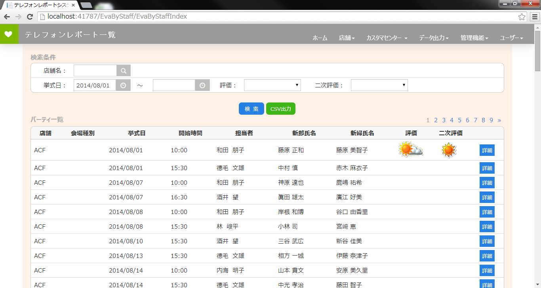
 |  |  |  | 【画面名】
 |  |  |  | テレフォンレポート一覧

 |  |  |  | [初期表示]
 |  |  |  | ①店舗ユーザの場合、自店舗を条件に表示し、
 |  |  |  | 入力不可とする。
 |  |  |  | カスタマセンター及び管理者の場合、店舗名
 |  |  |  | は空白で、入力可能。
 |  |  |  | ②挙式日の規定値は当月１日とする

 |  |  |  | ③初期は未検索状態とする。

 |  |  |  | [検索]
 |  |  |  | ①日付前後チェックを行う。
 |  |  |  | ②対象データが存在しない場合、メッセージ
 |  |  |  | を表示
 |  |  |  | ③表示順は店舗、日付、会場種別、時間帯

 |  |  |  | [CSV出力]
 |  |  |  | ①[検索]と同様なチェック、抽出処理を行う。
 |  |  |  | ②CSVファイル名は
 |  |  |  | テレ+[店舗名]+[挙式日]条件.CSV

 |  |  |  | [詳細]
 |  |  |  | ①詳細画面へ遷移。

